상품제안서
VIP 웰컴키트 V3 | 상품코드: S30810

 |  |  |  |  |  | 02-713-8555 | www.synergygift.co.kr
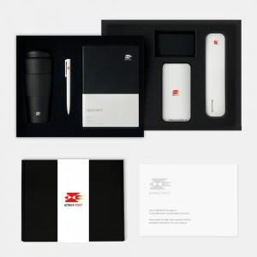

【상세/제작정보】 | 2단커스텀스폰지, 하드커버다이어리, 국산텀블러, 샤오미젤펜, 무선충전기, 칫솔살균기, 명함지갑, 웰컴카드 8종 KIT

【인쇄/포장옵션】 | 전체 / 포장불가능

【공급단가】 | 수량 | 100~ | 200~ | 300~ | 500~
*VAT별도 | 블랙띠지형 | 67,000원 | 64,000원 | 61,000원 | 58,000원
 | 풀컬러형 | 72,000원 | 67,000원 | 63,000원 | 59,000원

【상품 URL】 | https://www.synergygift.co.kr:443/src/goods_detail.php?gdno=30810

